Index
华为安全网关产品 资料书架

防火墙 |  | 入侵防御&检测系统 |  |  | 特别推荐
 | USG系列统一安全网关，包括USG2000、USG5000、USG6000、USG9000、NGFW插板和USG6000V虚拟化设备。 |  | NIP系列网络入侵防御系统和入侵检测系统，包括NIP2000、NIP5000和NIP6000系列，以及IPS插板。
 |  |  |  | 1、 | 《强叔侃墙》系列技术连载贴
 |  |  |  | 2、 | 《华安漫画企业安全——沙箱篇》
 |  |  |  | 3、 | 秒懂硬件——防火墙硬件安装视频
DDoS防御系统 |  | 安全接入网关 |  | 4、 | 《华安解密之DDoS攻防》
 | Anti-DDoS解决方案，包括AntiDDoS8000和AntiDDos1000系列网关设备、ATIC管理中心。 |  | SVN安全接入网关是专用的SSL VPN设备，包括SVN2000、SVN5000。 | 5、 | 《紫金学堂》，跟着视频学配置
 |  |  |  | 6、 | 华为安全信息服务平台
 |  |  |  | 7、 | AnyOffice自助服务大厅
 |  |  |  | 8、 | 《全图化Web典型配置案例》
移动办公安全 |  | 日志审计系统 |  | 9、 | 《华安漫画企业安全——第一季》
 | AnyOffice移动办公安全解决方案融合了AnyOffice客户端、AnyOffice管理平台、数据库和网络设备。 |  | LogCenter日志管理系统，支持日志审计、安全业务分析、NAT溯源、安全态势感知等。 | 10、 | USG6000&9500维护宝典

APT检测 |  | 其他产品
 | APT(高级持续性威胁)检测，以持续的检测应对持续的威胁，包括CIS、FireHunter产品。 |  | 包括ASG应用安全网关、AVE防病毒网关、WAF Web安全网关、UMA统一运维审计和数据库审计产品等。

 |  |  |  |  | 意见反馈

本资料书架由华为安全网关资料组维护，如您有任何建议和意见，请邮件反馈至lixuezhao@huawei.com。

工具与支持
新型资料
培训认证
如您对书架中的文档有意见和改进建议，可以直接在网站或HedEx上反馈，具体方法参考本书架【意见反馈】部分。
汇总了所有的服务工具、资料工具以及各种服务支持渠道和资源。
以视频和信息图等形式介绍安全网关产品领域的安装和使用方法。
包括产品培训资料包和华为安全认证备考资料。

移动化资料





企业技术支持
APP
3D Live+
APP
华为悦读汇
微信公众号

扫码下载
获取企业技术支持APP，随时随地阅读产品资料、查询产品技术参数、查看维保信息。
扫码下载
通过3D和AR技术展示产品外观，方便您直观了解产品规格信息。
扫码关注
华为悦读汇公众号，便捷获取海量华为网络产品信息。新颖丰富的多样化资料，带给您不一样的轻松阅读体验。

版本：V2.1 更新日期：2018-02-01

意见反馈
方式1：在网站上浏览HedEx格式文档时，可以在每一个页面的底部提交评价和意见。
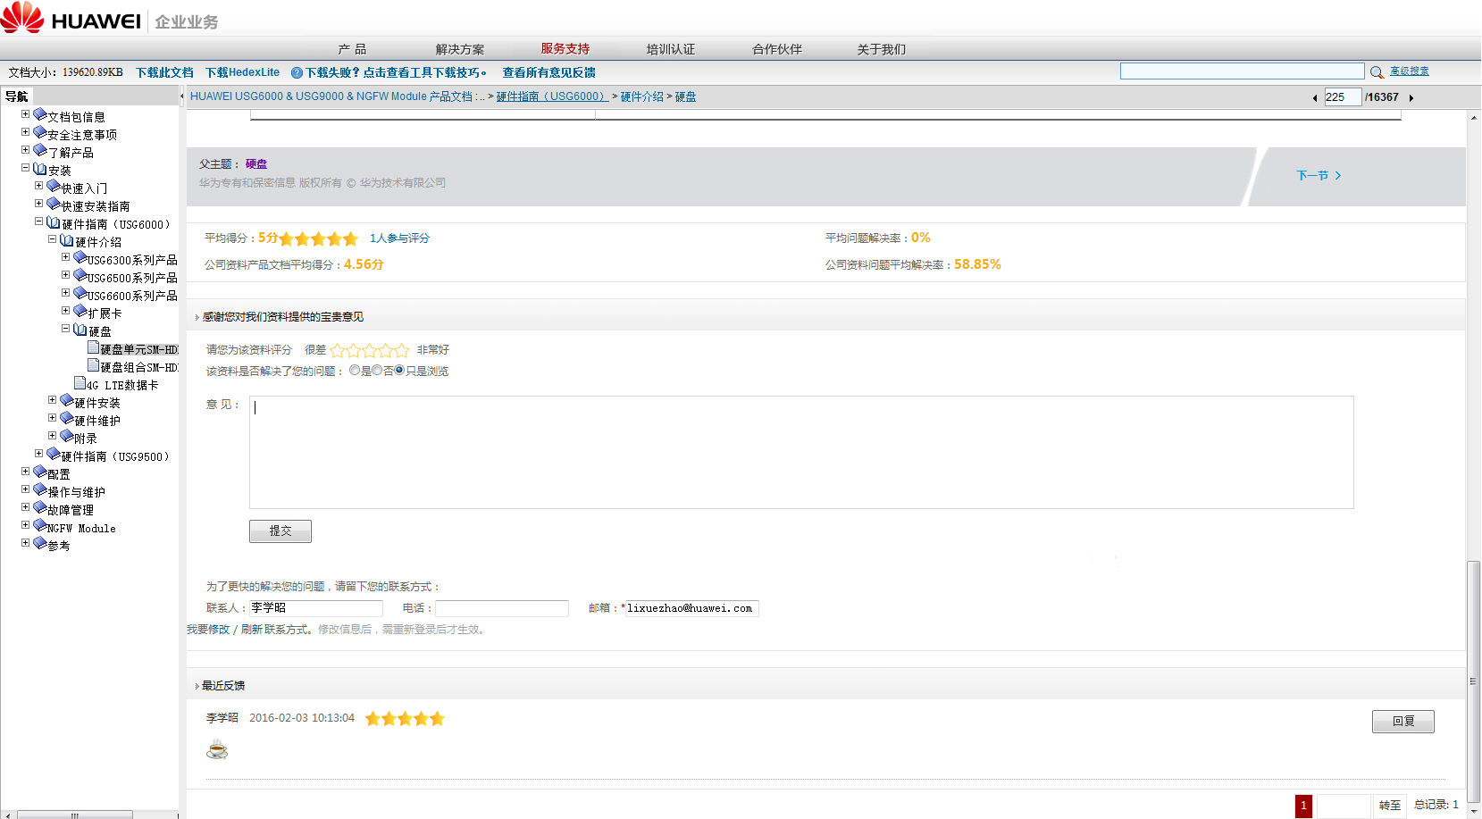

请务必选择评分等级。

请在这里输入具体意见和建议。

提交意见前，请先登录，否则需要手工输入联系方式。

您的反馈会马上出现在这里。

方式2：在网站上浏览其他格式文档的时，可以在网站底部提交评价和意见。
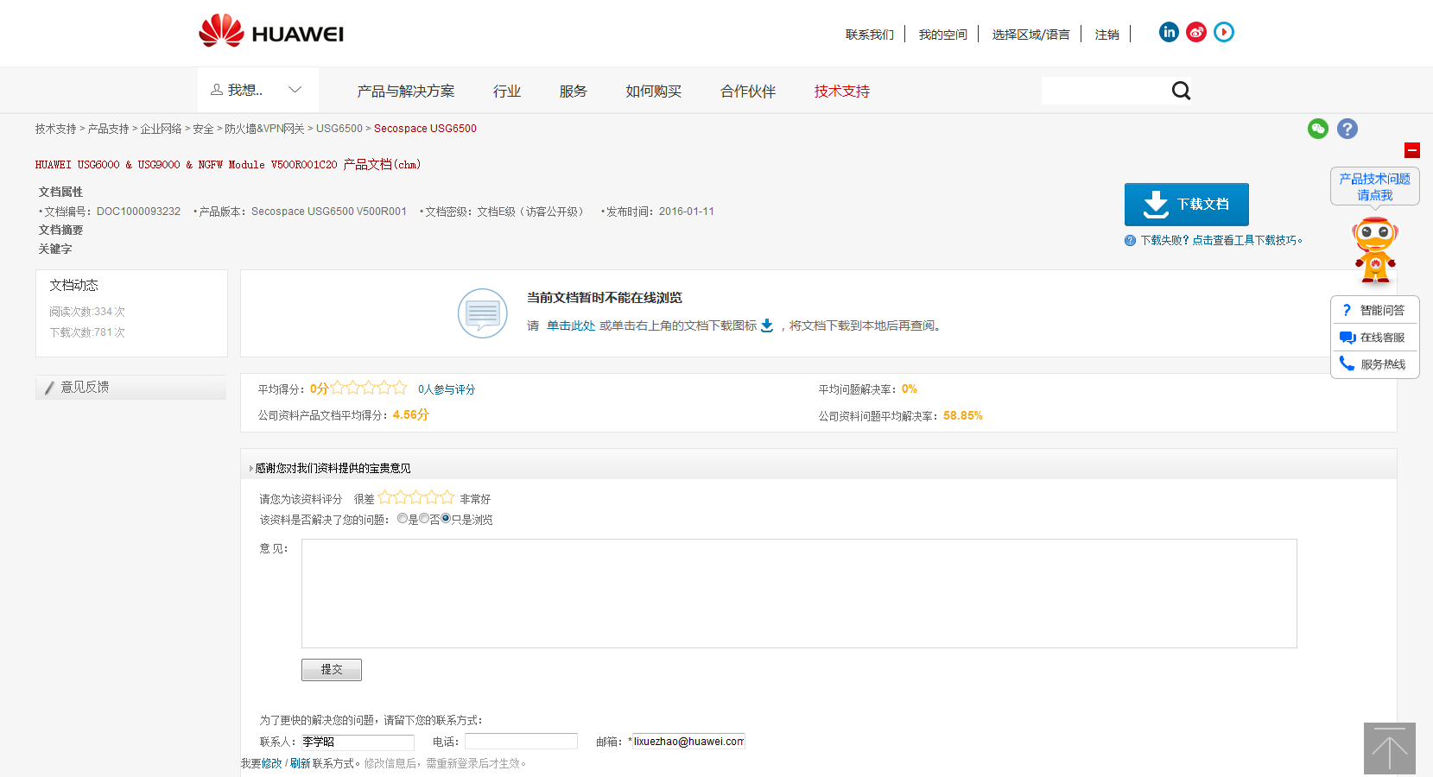

请务必选择评分等级。

请在这里输入具体意见和建议。

提交意见前，请先登录，否则需要手工输入联系方式。

方式3：在HedEx桌面上浏览文档时，可以通过“在线反馈”或“邮件反馈”两个途径反馈。
在线反馈：打开一个新网页，填写意见后提交。推荐。
邮件反馈：弹出一个对话框，填写意见后提交。
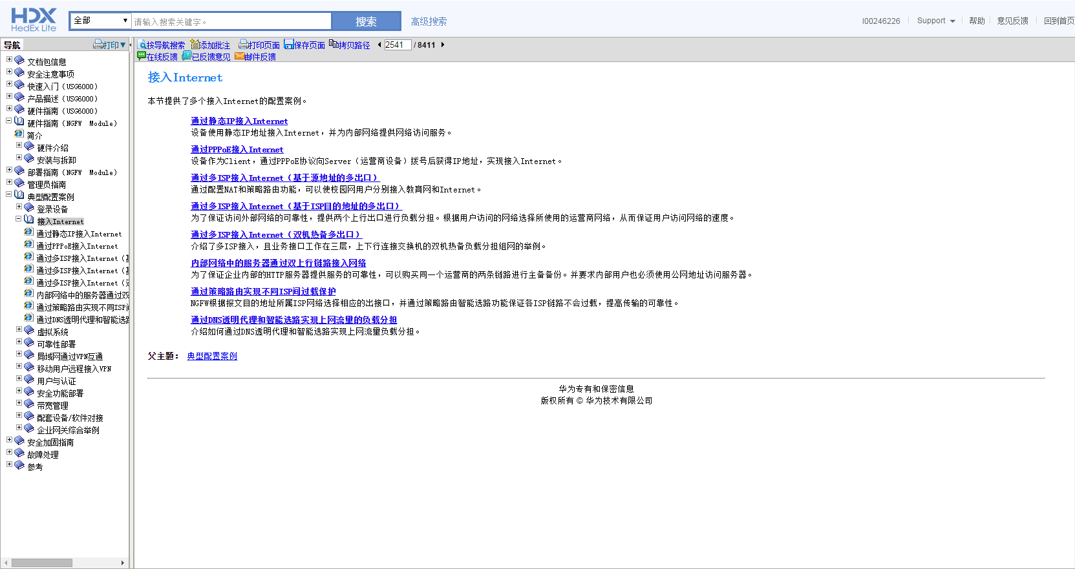

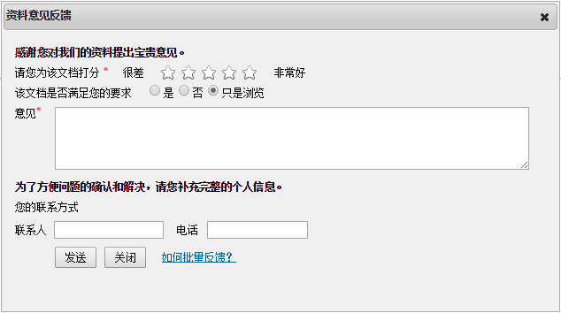

批量反馈：在浏览文档时随时添加批注，然后在HedEx中批量导出，把导出的Excel文档发送给lixuezhao@huawei.com。

在【批注书签】部分，勾选需要导出的批注，单击【导出】。
或者，直接单击【导出全部】。

